Resum.Pruebas
 |  | PRUEBAS UNITARIAS
 |  |  |  |  |  | GTI-FOR-03 Versión: 01 Estado:Aprobado Vigencia: 01/05/2019 Pág 1 de xx

NOMBRE DE LA ENTIDAD |  |  | Universidad Católica de Colombia

TIPO DE PRUEBA |  |  | De Carga | No. Usuarios Carga |  | Observaciones:
 |  |  | De Rendimiento | No. Usuarios Rendimiento |  | Observaciones:
 |  |  | Validación de Funcionalidad | Observaciones: Pruebas Unitarias Para la verificacion de la puesta en produccion del aplicativo
LIDER DEL PROYECTO |  |  | ADRIAN DIAZ, JUAN MONTAÑA, NEY LOPEZ

ELABORÓ DISEÑO DE PRUEBAS: |  |  | ADRIAN DIAZ |  |  | Versión | 2.1

NOMBRE SUPERVISOR-CLIENTE |  |  | Universidad Católica de Colombia |  | CARGO

RESUMEN DE PRUEBAS
No. PRUEBA | NOMBRE DE LA PRUEBA |  | OBJETIVO DE PRUEBA | FECHA DE EJECUCIÓN | FECHA FINALIZADO | No. EJECUCIONES | ESTADO DE PRUEBA
1 | Getion de Inventarios |  | Validar el cumplimiento de la funcionaliad de Gestion de Invetarios | 2019-05-18 | 2019-05-18 | 2 | #REF!
2 | Gestion de Ventas |  | Validar el cumplimiento de la funcionaliad de Gestion de Ventas | 2019-05-18 | 2019-05-18 | 2 | #REF!
3 | Gestion de Facturacion |  | Validar el cumplimiento de la funcionaliad de Gestion de Facturacion | 2019-05-18 | 2019-05-18 | 2 | No exitoso
4 | Gestion de Reportes |  | Validar el cumplimiento de la funcionaliad de Gestion de Reportes | 2019-05-18 | 2019-05-18 | 2 | #REF!
Observaciones: |  |  |  |  | Total Casos de prueba Exitoso |  | 6
 |  |  |  |  | Total Casos de prueba No Exitoso |  | 2
 |  |  |  |  | Total Casos de prueba Cancelado |  | 0
 |  |  |  |  | Total de Casos de prueba Ejecutados |  | 8

PruebaNo.01.
 |  | PRUEBA
 |  |  |  |  |  | ñ

NOMBRE DE LA PRUEBA |  |  | Gestion de Ventas

OBJETIVO DE PRUEBA |  |  | Validar el cumplimiento de la funcionaliad de Gestion de Ventas

CASO DE USO PRUEBA |  |  |  | COMPLEJIDAD |  |  | Media

TIPO DE NAVEGADOR |  |  | Chrome | No. PRUEBA | 1 | ESTADO DE PRUEBA | Exitoso

DESCRIPCIÓN DE LA PRUEBA
FLUJO DE PRUEBA No. |  | NOMBRE DEL PASO |  | FECHA EJECUCIÓN |  | OBSERVACIONES
1 |  | Ingresar por la URL |  | 2019-05-24 |  | Se realizo al acceso al aplicativo al ambiente desde la siguiente url: localhost/pos |  | 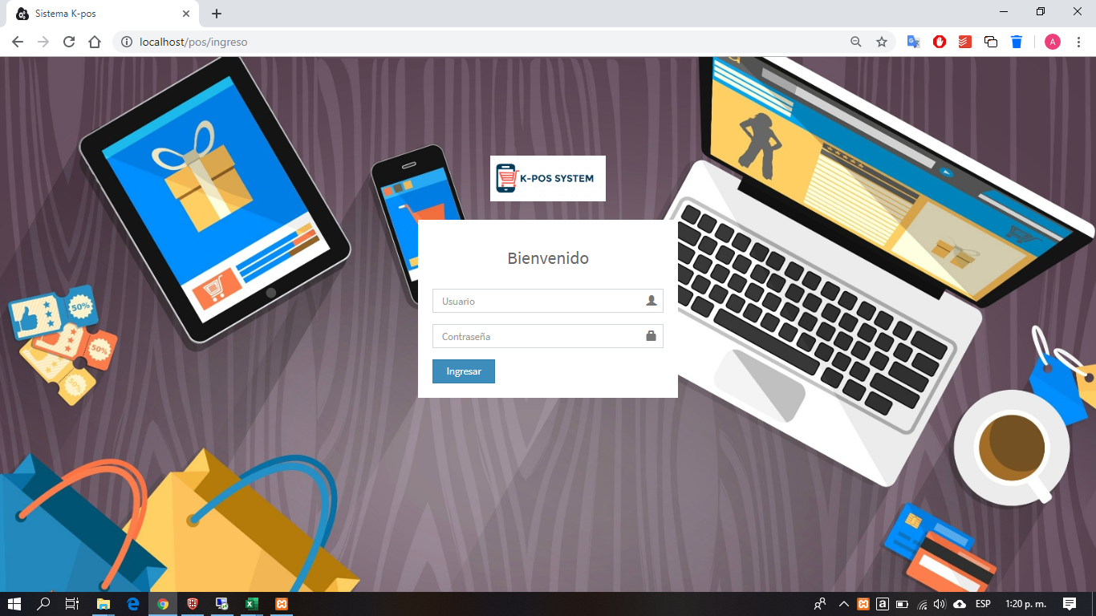
2 |  | Ingresar con usuario y su respectiva clave |  | 2019-05-24 |  | Para el caso de la prueba se ingresó con el usuario admin |  | 
3 |  | Ingresaar al modulo de ventas |  | 2019-05-24 |  |  |  | 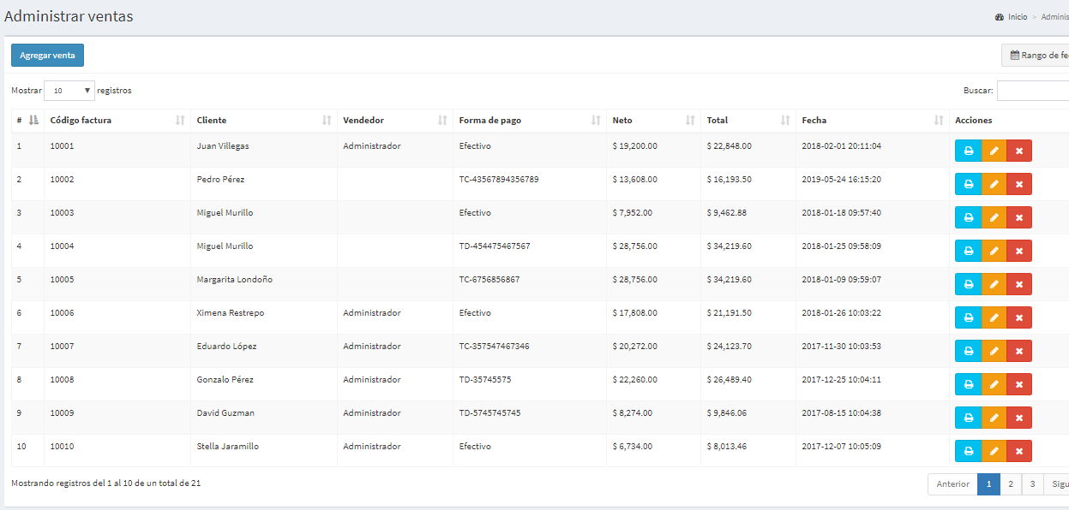
4 |  | Se indica en el boton agregar venta y nos despliega el formulario para creacion de productos nuevos y se agrega |  | 2019-05-24 |  |  |  | 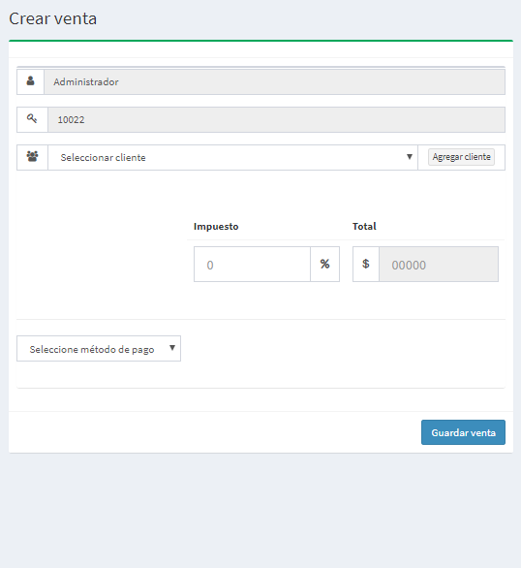
5 |  | Se agrega satisfactoriamente el producto |  | 2019-05-24 |  |  |  | 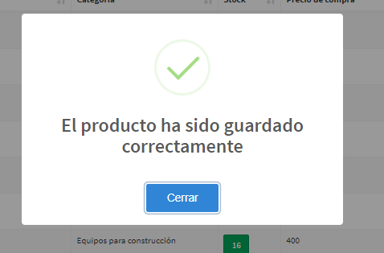
6 |  | Consulta y visualizacion de la venta creada |  | 2019-05-24 |  |  |  | 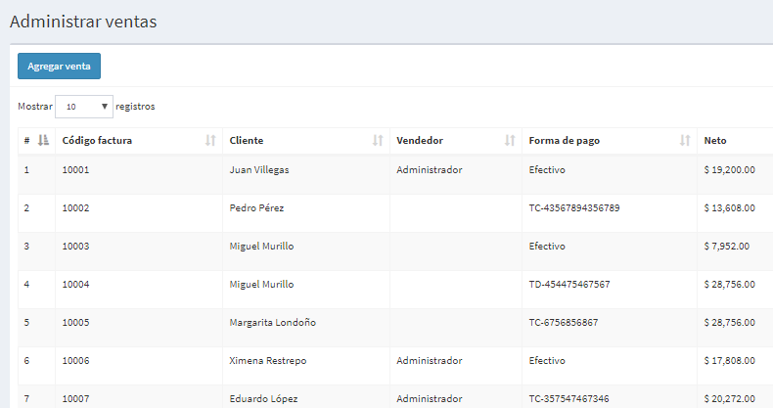
8 |  | Edicion de las ventas creadas, se indica sobre una venta en el boton amarillo lapiz |  | 2019-05-24 |  |  |  | 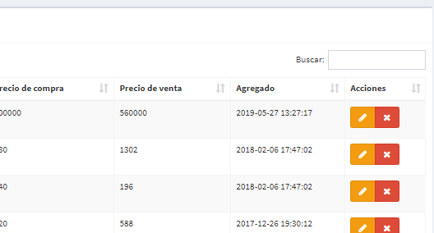
9 |  | Se procede a editar la venta creada y a guardar |  | 2019-05-24 |  |  |  | 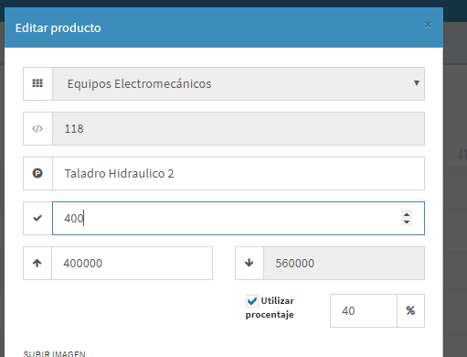
10 |  | Se verifica que la venta haya sido creado satisfactoriamente |  | 2019-05-24 |  |  |  | 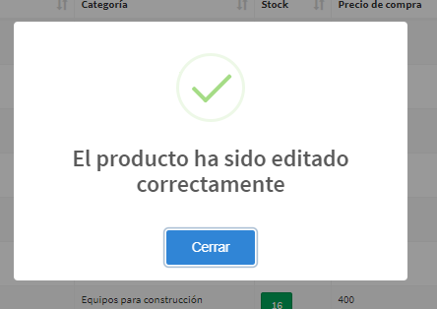
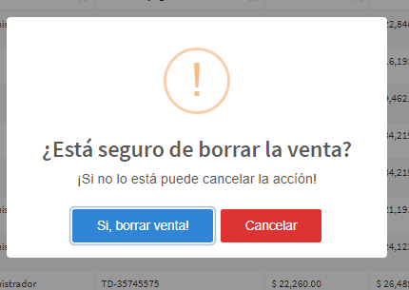
11 |  | Eliminacion de las ventas creadas, se indica sobre una venta en el equis rojo de eliminar |  | 2019-05-24 |  |  |  | 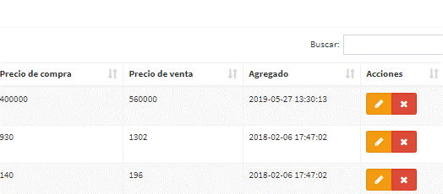
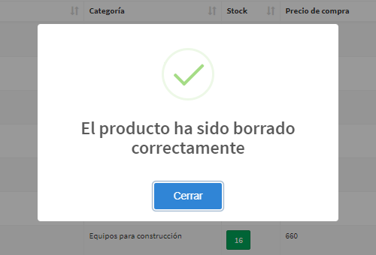
12 |  | Al dar en el boton eliminar se evidencia la ventana de confirmacion de borrado de elemento |  | 2019-05-24
13 |  | Confirmacion de elemento borrado de lista de ventas |  | 2019-05-24

 | Observaciones Generales

 | Certificacion
 | Nombre |  |  | FIRMA
 | Cargo
 | Fecha

PruebaNo.02
 |  | PRUEBA
 |  |  |  |  |  | ñ

NOMBRE DE LA PRUEBA |  |  | Getion de Inventarios

OBJETIVO DE PRUEBA |  |  | Validar el cumplimiento de la funcionaliad de Gestion de Invetarios

CASO DE USO PRUEBA |  |  |  | COMPLEJIDAD |  |  | Media

TIPO DE NAVEGADOR |  |  | Chrome | No. PRUEBA | 1 | ESTADO DE PRUEBA | Exitoso

DESCRIPCIÓN DE LA PRUEBA
FLUJO DE PRUEBA No. |  | NOMBRE DEL PASO |  | FECHA EJECUCIÓN |  | OBSERVACIONES
1 |  | Ingresar por la URL |  | 2019-05-24 |  | Se realizo al acceso al aplicativo al ambiente desde la siguiente url: localhost/pos
2 |  | Ingresar con usuario y su respectiva clave |  | 2019-05-24 |  | Para el caso de la prueba se ingresó con el usuario admin
3 |  | Ingresaar al modulo de inventarios |  | 2019-05-24 |  |  |  | 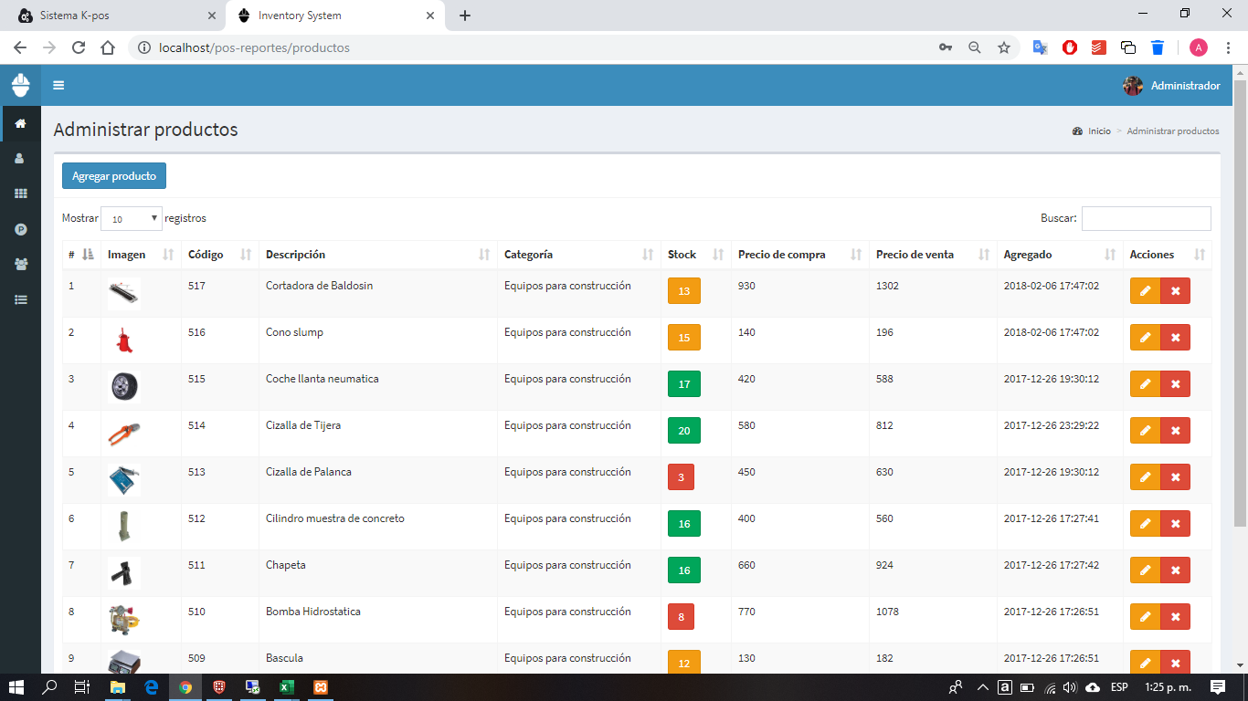
4 |  | Se indica en el boton agregar producto y nos despliega el formualrio para creacion de productos nuevos y se agrega |  | 2019-05-24 |  |  |  | 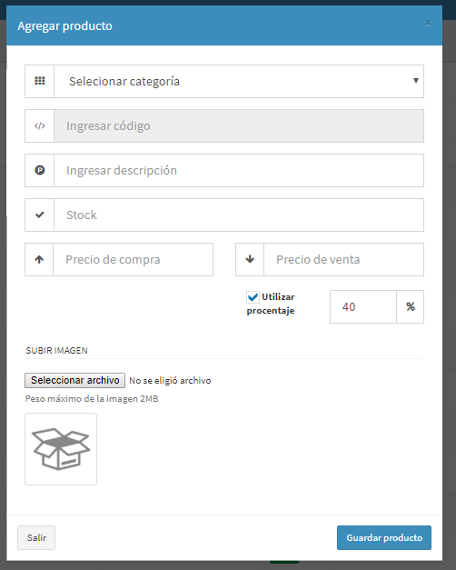
5 |  | Se agrega satisfactoriamente el producto |  | 2019-05-24
6 |  | Consulta y visualizacion de producto creado |  | 2019-05-24
7 |  | 3) Clasificación de Documento con base en la TRD |  | 2019-05-24
8 |  | Edicion de los productos creados, se indica sobre un producto en el boton amarillo lapiz |  | 2019-05-24
9 |  | Se procede a editar articulo creado y a guardar |  | 2019-05-24
10 |  | Se verifica que el producto haya sido creado satisfactoriamente |  | 2019-05-24
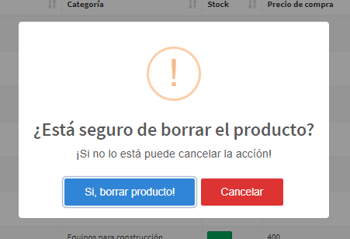
11 |  | Eliminacion de los productos creados, se indica sobre un producto en el equis rojo de eliminar |  | 2019-05-24
12 |  | Al dar en el boton eliminar se evidencia la ventana de confirmacion de borrado de elemento |  | 2019-05-24
13 |  | Confirmacion de elemento borrado del inventario |  | 2019-05-24

 | Observaciones Generales

 | Certificacion
 | Nombre |  |  | FIRMA
 | Cargo
 | Fecha

PruebaNo.03
 |  | PRUEBA
 |  |  |  |  |  | ñ

NOMBRE DE LA PRUEBA |  |  | Gestion de Reportes

OBJETIVO DE PRUEBA |  |  | Validar el cumplimiento de la funcionaliad de Gestion de Reportes

CASO DE USO PRUEBA |  |  |  | COMPLEJIDAD |  |  | Media

TIPO DE NAVEGADOR |  |  | Chrome | No. PRUEBA | 1 | ESTADO DE PRUEBA | Exitoso

DESCRIPCIÓN DE LA PRUEBA
FLUJO DE PRUEBA No. |  | NOMBRE DEL PASO |  | FECHA EJECUCIÓN |  | OBSERVACIONES
1 |  | Ingresar por la URL |  | 2019-05-24 |  | Se realizo al acceso al aplicativo al ambiente desde la siguiente url: localhost/pos
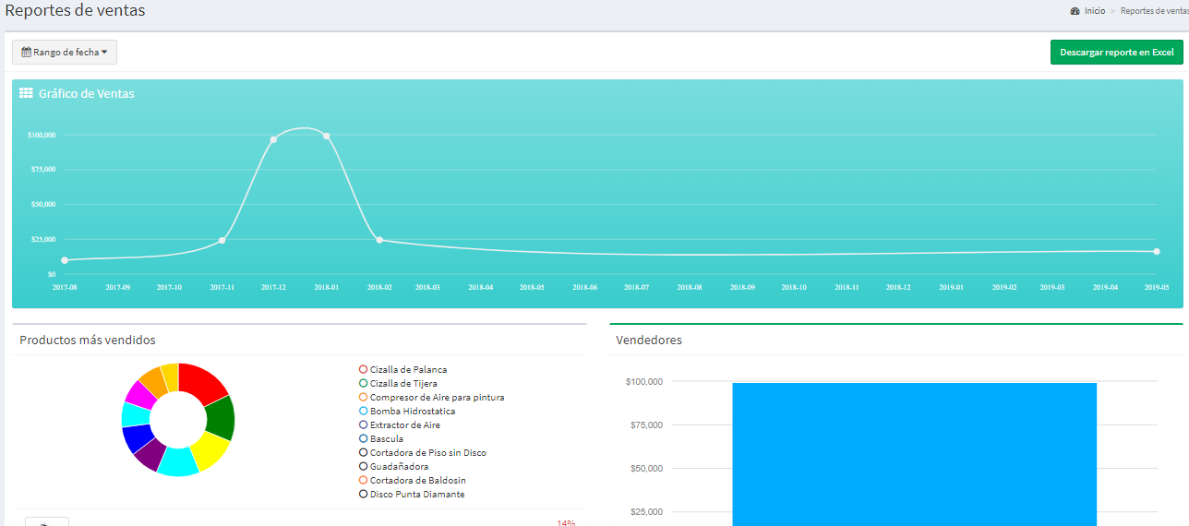
2 |  | Ingresar con usuario y su respectiva clave |  | 2019-05-24 |  | Para el caso de la prueba se ingresó con el usuario admin
3 |  | Ingresaar al modulo de reportes |  | 2019-05-24
4 |  | Se indica en el boton agregar reportes y nos despliega el formulario para creacion de reportes por rangos de fechas |  | 2019-05-24 |  |  |  | 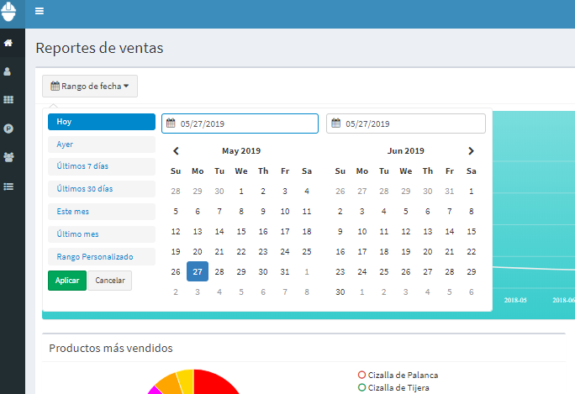

 | Observaciones Generales

 | Certificacion
 | Nombre |  |  | FIRMA
 | Cargo
 | Fecha

